Накладная-№3
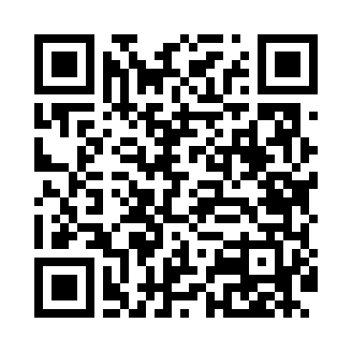
Номер товарно-транспортной накладной: |  |  | Торговый представитель: Саидкулов Абдулазиз Абдумажид угли
Поставщик: Toshkent falcon fly 2 |  |  | Телефон торгового представителя: +998915884575
Дата отгрузки: 28.12.2025 |  |  | Контрагент: Rixsitilla aka
Дата консигнации: |  |  | Адрес:
Доставщик: |  |  | Телефон:
Телефон доставщика:
Время заказа: 28.12.2025 15:16:45
№ | Штрих-код | Название товаров (работ,услуг) | Количество | Количество в кейсе | Цена | Сумма
 |  |  | 56 |  |  | 226.4
1 | 2017442983622 | Коврики напольные для ванной комнаты 0.9*15m DB-110-6 | 1 | 1 коробка | 85 | 85
2 | 6850196981096 | Коврики напольные для ванной комнаты, 45×75 с м, DB-98-109 | 7 | 7 шт. | 4 | 28
3 | 6805019698712 | Коврики напольные для ванной комнаты 45*75 DB -98-71 | 3 | 3 шт. | 4.50 | 13.50
4 | 6972518423234 | Защитная самоклеющиеся пленка, в рулонах DB-3 5-55 | 30 | 30 шт. | 1 | 30
5 | 6920240023277 | Коврики напольные для ванной комнаты 50*80CM XP-23-27 | 3 | 3 шт. | 3.80 | 11.40
6 | 6920240023284 | Коврики напольные для ванной комнаты 80*120CM В большой каропке 30 шт XP-23-28 | 3 | 3 шт. | 9.20 | 27.60
7 | 6805019698668 | Коврики напольные для ванной комнаты 39*70 DB -98-66 | 3 | 3 шт. | 2.30 | 6.90
8 | 6850196981027 | Коврики напольные для ванной комнаты 49*80 DB -98-102 | 3 | 3 шт. | 3.80 | 11.40
9 | 6920240023758 | Ҳаммом учун коврик 73*40 см XP-23-75 | 3 | 3 шт. | 4.20 | 12.60
Итого: 226.4$|->UZS: 2,830,000.00

